报价表
医疗扶手报价表
供应商名称：
序号 | 材料名称 | 规格型号 | 暂定数量 | 单位 | 品牌 | 使用部位 | 不含税单价（元） | 不含税总价（元） | 备注 | 图例
1 | 医疗扶手 | 140*1.4mm 塑钢材质，颜色以下单为准 | 2500 | m |  | 走道 |  |  |  | 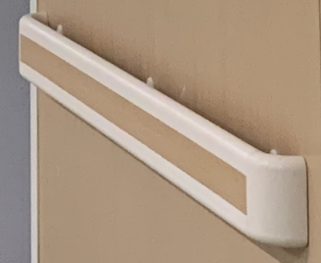
 | 合计
说明：1.此表计划数量只做报价使用，实际工程量以最终结算为准。
说明：2.报价均为到场价，到场价包含出厂价、运杂费、运输损耗费、采购保管费等所有费用（不含安装及税金）。
 |  |  |  |  |  | 单位名称（盖章）：
 |  |  |  |  |  | 日 期： | 2023年 月 日

